Template 2021
JADWAL PELAKSANAAN PKM

Skema PKM |  | PKM Karsa Cipta
Judul |  | Prediksi Pelarian Termal pada Battery Pack Mobil Listrik dengan Sistem Akuisisi Data Berbasis Machine Learning sebagai Upaya Peningkatan Keamanan Berkendara
Nama Ketua Tim |  | MUHAMMAD RAYHAN RAFY
No. Hp Ketua Tim |  | +6282174389543
Nama Dosen Pendamping |  | Dr. Ir. Purwadi Agus Darwito, M.Sc.
No. Hp Dosen Pendamping |  | +62811348113

 |  |  | Total Durasi : 120 Hari |  | juni-28 september
NO. | URAIAN KEGIATAN |  | DURASI (hari) | BOBOT | JUNI |  |  |  |  | JULI |  |  |  | AGUSTUS |  |  |  | SEPTEMBER
 |  |  |  |  | I | II | III | IV | V | I | II | III | IV | I | II | III | IV | I | II | III | IV

1 | Rapat Koordinas dengan anggota tim, dosen pembimbing, dan dosen penalaran |  | 8 | 16.00% | 2.00% |  | 2.00% | 2.00% | 2.00% | 2.00% | 2.00% |  | 2.00% | 2.00% | 2.00% |  | 2.00% |  | 2.00% |  | 2.00%
2 | Penjabaran dan fiksasi metode penelitian |  | 2 | 4% |  | 2.00% |  | 2.00%
3 | Pengumpulan literatur |  | 5 | 5.00% | 1.00% | 1.00% | 1.00% | 1.00% | 1.00%
4 | Pengelompokan literatur yang digunakan |  | 2 | 2.00% |  | 1.00% |  |  | 1.00%
5 | Review literatur tentang CFD Persebaran Virus |  | 5 | 3.00% | 0.60% | 0.60% | 0.60% | 0.60% | 0.60%
6 | Review literatur tentang Konsumsi Energi ruang Isolasi |  | 5 | 3.00% | 0.60% | 0.60% | 0.60% | 0.60% | 0.60%
7 | Pembuatan Geometri |  | 8 | 7.00% | 0.88% | 0.88% | 0.88% | 0.88% | 0.88% | 0.88% | 0.88% | 0.88%
8 | Simulasi CFD : Meshing |  | 8 | 7.00% |  | 0.88% | 0.88% | 0.88% | 0.88% | 0.88% | 0.88% | 0.88% | 0.88%
9 | Simulasi CFD : Setup |  | 8 | 7.00% |  |  | 0.88% | 0.88% | 0.88% | 0.88% | 0.88% | 0.88% | 0.88% | 0.88%
10 | Simulasi CFD : Solutions |  | 8 | 7.00% |  |  |  | 0.88% | 0.88% | 0.88% | 0.88% | 0.88% | 0.88% | 0.88% | 0.88%
11 | Simulasi CFD : Result |  | 8 | 7.00% |  |  |  |  | 0.88% | 0.88% | 0.88% | 0.88% | 0.88% | 0.88% | 0.88% | 0.88%
12 | Validasi Hasil Simulasi CFD |  | 8 | 7.00% |  |  |  |  |  | 0.88% | 0.88% | 0.88% | 0.88% | 0.88% | 0.88% | 0.88% | 0.88%
13 | Revisi Simulasi Computational Fluid Dynamic |  | 8 | 3.00% |  |  |  |  |  |  | 0.38% | 0.38% | 0.38% | 0.38% | 0.38% | 0.38% | 0.38% | 0.38%
14 | Analisis dan Pembahasan Data Konsumsi Energi |  | 8 | 5.00% |  |  |  |  |  |  |  | 0.63% | 0.63% | 0.63% | 0.63% | 0.63% | 0.63% | 0.63% | 0.63%
15 | Analisis kesesuain dengan target luaran |  | 3 | 3.00% |  |  |  |  |  |  |  |  |  |  | 1.00% |  | 1.00% |  | 1.00%
16 | Analisis manfaat bagi teknologi terkini, ekonomi, sosial, dan sistem keselamatan untuk saat ini dan masa depan |  | 3 | 4.00% |  |  |  |  |  |  |  |  |  |  |  | 1.33% |  | 1.33% |  | 1.33%
17 | Pengumpulan dokumen pelaksanaan dan pembuatan video |  | 7 | 3.00% |  |  |  |  |  |  |  |  |  | 0.43% | 0.43% | 0.43% | 0.43% | 0.43% | 0.43% | 0.43% | 0.43%
18 | Penyusunan Laporan Kemajuan dan Laporan Akhir |  | 5 | 5.00% |  |  | 1.00% |  |  | 1.00% |  |  | 1.00% |  |  |  | 1.00% |  |  |  | 0.87%
19 | Penyusunan PPT PKP2 |  | 3 | 2.00% |  |  |  |  |  |  |  |  |  |  |  |  | 0.67% |  | 0.67% |  | 0.67%
 |  |  | 112.00 | 100%
Progress Mingguan |  |  |  |  | 5.07% | 6.95% | 7.83% | 9.70% | 9.58% | 8.25% | 7.63% | 6.25% | 8.38% | 6.93% | 7.05% | 4.51% | 6.97% | 2.76% | 4.72% | 1.76% | 3.97%
Akumulasi Progress |  |  |  |  | 5.07% | 12.03% | 19.85% | 29.55% | 39.13% | 47.38% | 55.00% | 61.25% | 69.63% | 76.55% | 83.61% | 88.12% | 95.09% | 97.85% | 102.57% | 104.33% | 108.30%

Disetujui, |  |  | Dibuat
Dosen Pendamping |  |  | Ketua Tim

Dr. Ir. Purwadi Agus Darwito, M.Sc. |  |  | MUHAMMAD RAYHAN RAFY

NB :
1. | Baris (jumlah kegiatan) dapat ditambahkan sesuai dengan keperluan tim
2. | Total durasi dari seluruh kegiatan harus 137 hari
3. | Bobot disesuaikan masing-masing tim

 |  | Pembuatan Geometri
 |  | Simulasi Computational Fluid Dynamic
 |  | Meshing
 |  | Setup
 |  | Solutions
 |  | Result
 |  | Validasi Hasil Simulasi
 |  | Revisi Simulasi Computational Fluid Dynamic
 |  | Perhitungan Konsumsi Energi
 |  | Analisis Data dan Pembahasan
 |  | Penyusunan Laporan Kemajuan dan PPT PKP2

List Kegiatan
Studi Literatur |  | Pengambilan Data |  | Simulasi |  | Pembuatan Alat |  | Pengujian Alat |  | Analisis Hasil Uji |  | Pembuatan Laporan
Penjabaran dan Fiksasi Metode Penelitian |  | Penjabaran dan Fiksasi alat yang digunakan |  | Perancangan model neural network |  | Pengaplikasian metode neural network |  | Pengujian Alat Prediksi |  | Analisis Kerja program pengambilan data otomatis |  | Rapat dan Koordinasi Pembagian Tugas
Review Literatur tentang karakteristik thermal pada battery pack |  | Pembelian Alat pengambilan data |  | Validasi model dengan data yang dikumpulkan |  | Perancangan Program prediksi thermal runaway |  |  |  | Analisis Data yang dikumpulkan |  | Evaluasi Tugas
Review Literatur tentang pengolahan data dengan metode neural network |  | Perancangan program pengambilan data otomatis |  |  |  | Pembuatan Alat Prediksi |  |  |  | Analisis Hasil Uji Alat |  | Bimbingan dengan Dosen Pembimbing
Review Literatur tentang Pengaplikasian model neural network |  | Pengambilan Data |  |  |  |  |  |  |  | Analisis Kesesuaian dengan target luaran |  | Bimbingan dengan Dosen Reviewer
 |  |  |  |  |  |  |  |  |  | Analisis Keefektifan dalam peningkatan keamanan berkendara |  | Penyusunan Laporan Kemajuan dan Laporan Akhir
 |  |  |  |  |  |  |  |  |  | Dokumentasi Performa Alat |  | Penyusunan Dokumen PKP2
 |  |  |  |  |  |  |  |  |  |  |  | Publikasi Artikel Ilmiah
Total Bobot | 0% | Total Bobot | 0 | Total Bobot | 0 | Total Bobot | 0 | Total Bobot | 0 | Total Bobot | 0 | Total Bobot | 0
Total Bobot Keseluruhan |  |  |  |  |  |  |  |  |  | 0%

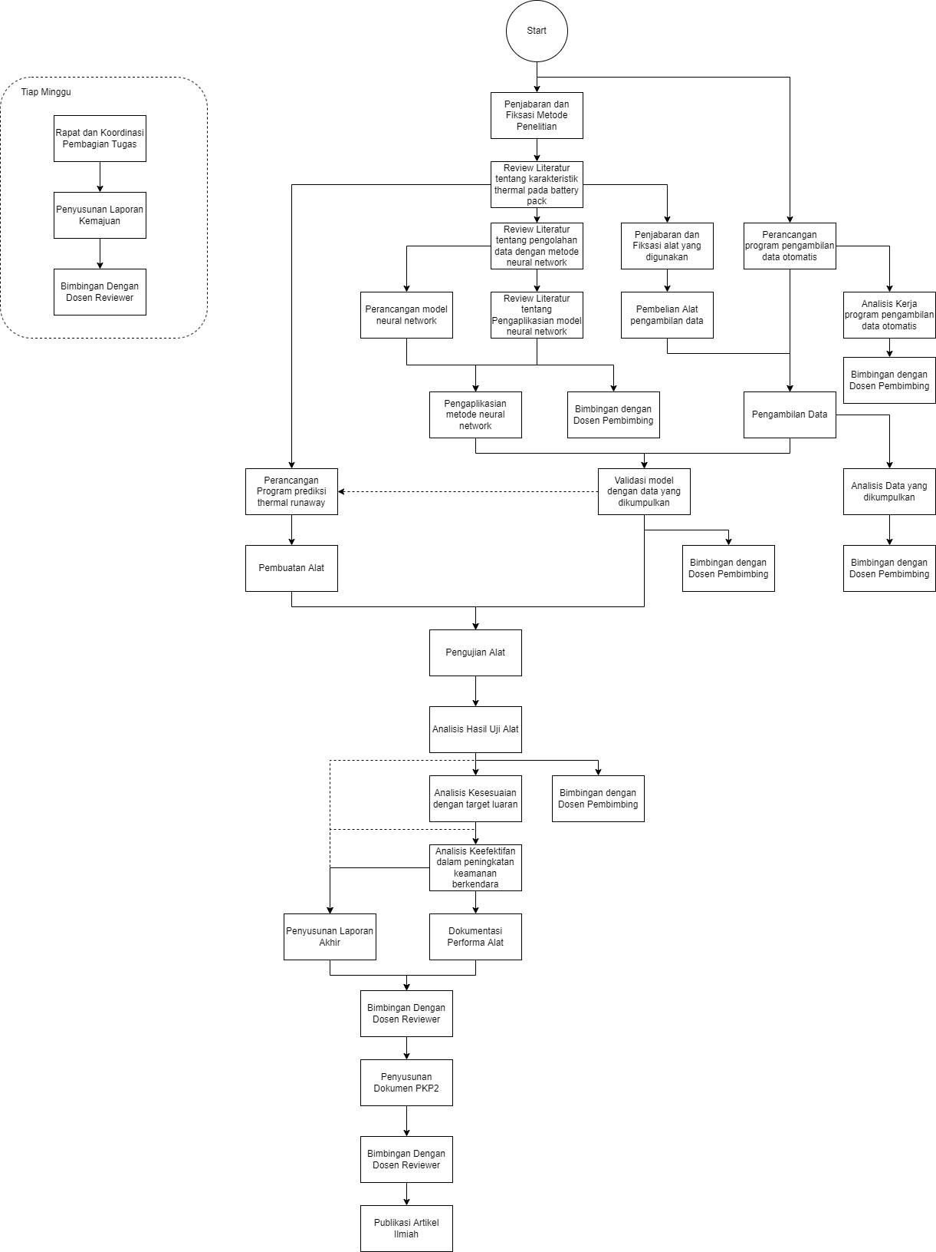
 |  |  |  |  |  |  |  |  | pengumpulan data 25%
 |  |  |  |  |  |  |  |  | perancangan model 25%
 |  |  |  |  |  |  |  |  | pembuatan dan pengujian alat 25%
 |  |  |  |  |  |  |  |  | Analisis 20%
 |  |  |  |  |  |  |  |  | Publikasi artikel ilmiah 5%

KURVA S - TIMELINE
JADWAL PELAKSANAAN PKM

Skema PKM |  | PKM Karsa Cipta
Judul |  | Prediksi Pelarian Termal pada Battery Pack Mobil Listrik dengan Sistem Akuisisi Data Berbasis Machine Learning sebagai Upaya Peningkatan Keamanan Berkendara
Nama Ketua Tim |  | MUHAMMAD RAYHAN RAFY
No. Hp Ketua Tim |  | +6282174389543
Nama Dosen Pendamping |  | Dr. Ir. Purwadi Agus Darwito, M.Sc.
No. Hp Dosen Pendamping |  | +62811348113

 |  |  | Total Durasi : 120 Hari |  | juni-28 september
NO. | URAIAN KEGIATAN |  | DURASI (hari) | BOBOT | JUNI |  |  |  |  | JULI |  |  |  | AGUSTUS |  |  |  | SEPTEMBER
 |  |  |  |  | I | II | III | IV | V | I | II | III | IV | I | II | III | IV | I | II | III | IV
1 | Rapat koordinasi dengan anggota tim, dosen pembimbing, dan dosen penalaran |  | 8 | 8.00% | 1.00% |  |  | 1.00% |  | 1.00% |  |  | 1.00% | 1.00% |  |  | 1.00% | 1.00% |  |  | 1.00%
2 | Penjabaran dan fiksasi metode penelitian |  | 3 | 3.00% |  | 1.00% |  | 2.00%
3 | Pengumpulan dan pengelompokkan literatur |  | 5 | 2.00% | 0.40% | 0.40% | 0.40% | 0.40% | 0.40%
4 | Review literatur tentang karakteristik thermal pada battery pack |  | 5 | 2.00% | 0.40% | 0.40% | 0.40% | 0.40% | 0.40%
5 | Review literatur tentang pengolahan data dengan model neural network |  | 3 | 2.00% |  |  | 0.67% | 0.67% | 0.67%
6 | Review literatur tentang pengaplikasian model neural network |  | 2 | 2.00% |  |  |  | 1.00% | 1.00%
7 | Fiksasi dan pembelian alat yang akan digunakan |  | 6 | 3.00% |  |  |  |  | 1.50% | 1.50%
8 | Perancangan dan pengaplikasian model neural network |  | 8 | 8.00% |  |  |  |  |  | 4.00% | 4.00%
9 | Perancangan dan analisis kerja program pengambilan data otomatis |  | 8 | 8.00% |  |  |  |  |  |  | 4.00% | 4.00%
10 | Pengambilan data |  | 5 | 7.00% |  |  |  |  |  |  | 1.40% | 1.40% | 2.80% | 1.40%
11 | Analisis data dan validasi model dengan data yang dikumpulkan |  | 8 | 7.00% |  |  |  |  |  |  | 1.75% | 1.75% | 1.75% | 1.75%
12 | Perancangan program prediksi thermal runaway |  | 8 | 7.00% |  |  |  |  |  |  |  | 3.50% | 3.50%
13 | Pembuatan alat |  | 12 | 8.00% |  |  |  |  |  |  |  |  | 0.67% | 3.33% | 3.33% | 0.67%
14 | Pengujian alat |  | 8 | 7.00% |  |  |  |  |  |  |  |  |  |  | 0.88% | 4.38% | 1.75%
15 | Analisis kesesuaian hasil uji alat dengan target luaran |  | 8 | 7.00% |  |  |  |  |  |  |  |  |  |  |  |  | 3.50% | 3.50%
16 | Analisis keefektifan dalam peningkatan keamanan berkendara |  | 8 | 7.00% |  |  |  |  |  |  |  |  |  |  |  |  | 3.50% | 3.50%
17 | Pengumpulan dokumentasi peforma alat |  | 3 | 2.00% |  |  |  |  |  |  |  |  |  |  | 0.67% | 0.67% | 0.67%
18 | Penyusunan laporan kemajuan dan laporan akhir |  | 5 | 4.00% |  |  |  |  |  |  |  |  |  |  | 0.80% | 0.80% | 0.80% | 0.80% | 0.80%
19 | Penyusunan dokumen PKP2 |  | 3 | 3.00% |  |  |  |  |  |  |  |  |  |  |  |  |  |  | 1.00% | 1.00% | 1.00%
20 | Pembuatan artikel ilmiah |  | 4 | 3.00% |  |  |  |  |  |  |  |  |  |  |  |  |  | 0.75% | 0.75% | 1.50%
 |  |  | 120.00 | 100%
Progress Mingguan |  |  |  |  | 1.80% | 1.80% | 1.47% | 5.47% | 3.97% | 6.50% | 11.15% | 10.65% | 9.72% | 7.48% | 5.68% | 6.51% | 11.22% | 9.55% | 2.55% | 2.50% | 2.00%
Akumulasi Progress |  |  |  |  | 1.80% | 3.60% | 5.07% | 10.53% | 14.50% | 21.00% | 32.15% | 42.80% | 52.52% | 60.00% | 65.68% | 72.18% | 83.40% | 92.95% | 95.50% | 98.00% | 100.00%

Disetujui, |  |  | Dibuat
Dosen Pendamping |  |  | Ketua Tim

Dr. Ir. Purwadi Agus Darwito, M.Sc. |  |  | MUHAMMAD RAYHAN RAFY

NB :
1. | Baris (jumlah kegiatan) dapat ditambahkan sesuai dengan keperluan tim
2. | Total durasi dari seluruh kegiatan harus 137 hari
3. | Bobot disesuaikan masing-masing tim

 |  | Pembuatan Geometri
 |  | Simulasi Computational Fluid Dynamic
 |  | Meshing
 |  | Setup
 |  | Solutions
 |  | Result
 |  | Validasi Hasil Simulasi
 |  | Revisi Simulasi Computational Fluid Dynamic
 |  | Perhitungan Konsumsi Energi
 |  | Analisis Data dan Pembahasan
 |  | Penyusunan Laporan Kemajuan dan PPT PKP2

TULIS TOPIK DISINI
JADWAL PELAKSANAAN PKM

Skema PKM |  | PKM Karsa Cipta
Judul |  | Prediksi Pelarian Termal pada Battery Pack Mobil Listrik dengan Sistem Akuisisi Data Berbasis Machine Learning sebagai Upaya Peningkatan Keamanan Berkendara
Nama Ketua Tim |  | MUHAMMAD RAYHAN RAFY
No. Hp Ketua Tim |  | +6282174389543
Nama Dosen Pendamping |  | Dr. Ir. Purwadi Agus Darwito, M.Sc.
No. Hp Dosen Pendamping |  | +62811348113

 |  |  | Total Durasi : 120 Hari |  | juni-28 september
NO. | URAIAN KEGIATAN |  | DURASI (hari) | BOBOT | JUNI |  |  |  |  | JULI |  |  |  | AGUSTUS |  |  |  | SEPTEMBER
 |  |  |  |  | I | II | III | IV | V | I | II | III | IV | I | II | III | IV | I | II | III | IV
1 | Rapat koordinasi dengan anggota tim, dosen pembimbing, dan dosen penalaran |  | 8 | 8.00% | pas edp di bengkel |  |  | bimbingan pak pur |  | bimbingan dosen mamet |  |  | 1.00% | 1.00% |  |  | 1.00% | 1.00% |  |  | 1.00%
2 | Penjabaran dan fiksasi metode penelitian |  | 3 | 3.00% |  | 1.00% |  | 2.00%
3 | Pengumpulan dan pengelompokkan literatur |  | 5 | 2.00% | Literatur mengenai metode pemicu thermal runaway dikumpulkan Jurnal yang dikumpulkan menyangkut metode overcharge (Ren et al., 2019 dan Łebkowski, 2017), Overdischarge (Feng et al., p.17, 2017), Mechanical Abuse (Feng et al., p.9, 2017), External Short Circuit (Feng et al., p.13, 2017) dan Internal Short Circuit (Feng et al., p.22, 2017) | Literatur mengenai Percobaan External Short Circuit sebelumnya dikumpulkan Jurnal yang dikumpulkan menyangkut Estimasi Arus pada peristiwa ESC (External Short Circuit), Keamanan percobaan ESC (Fiorentino, 2009), Estimasi Temperatur pada ESC (Andrezej, 2017) | Literatur mengenai Percobaan Overdischarge sebelumnya dikumpulkan Jurnal yang dikumpulkan menyangkut Mekanisme dan proses peristiwa overdischarge (Guo, 2016) dan Dampak overdischarge pada performa dan kestabilan thermal baterai (Maleki, 2006 dan Wang, 2020) | Literatur mengenai Model Machine learning dikumpulkan Jurnal yang dikumpulkan menyangkut Penggunaan model artificial neural network (Yingyi, 2020, Fernando, 2020, Lee, 2018 dan Uddin, 2019), dan metode implementasi model machine learning (Welte, 2020)
4 | Review literatur tentang karakteristik thermal pada battery pack |  | 5 | 2.00% | 0.40% | 0.40% | 0.40% | 0.40% | 0.40%
5 | Review literatur tentang pengolahan data dengan model neural network |  | 3 | 2.00% |  |  | 0.67% | 0.67% | 0.67%
6 | Review literatur tentang pengaplikasian model neural network |  | 2 | 2.00% |  |  |  | 1.00% | 1.00%
7 | Fiksasi dan pembelian alat yang akan digunakan |  | 6 | 3.00% |  |  |  |  | 1.50% | 1.50%
8 | Perancangan dan pengaplikasian model neural network |  | 8 | 8.00% |  |  |  |  |  | Tim merancang model dasar neural network menggunakan google colabs sehingga dapat sharing. Rancangan data yang digunakan training 80% dan data untuk testing adalah 20%. Performasi model ditinjau utamanya menggunakan mean square error. Saran: Performasi matrik lainnya ditambahkan, seperti akurasi, presisi, dan recall Kendala: Layer yang dibentuk masih single | Tim mengumpulkan datasheet thermal runaway. Dataset percobaan termal runaway yang ada saat ini belum banyak ditemukan, sehingga tim mengumpulkan datasheet secara mandiri. Fenomena pemicu yang dipilih adalah short circuit, dan data berbasis waktu yang didapat antara lain tegangan, arus, dan temperatur Saran: Semakin banyak percobaan, dataset yang didapat semakin banyak Kendala: Setiap satu kali uji coba, maka baterai akan langsung rusak. Sehingga biaya untuk mengumpulkan dataset sangat besar. Sehingga tim membatasi menggunakan empat baterai.
9 | Perancangan dan analisis kerja program pengambilan data otomatis |  | 8 | 8.00% |  |  |  |  |  | Tim PKM mempersiapkan rangkaian listrik, program akuisisi data dan pengiriman data ke cloud, dan rangkaian baterai lithium ion sebagai persiapan untuk pengambilan data. Capaian dari minggu ini adalah desain rangkaian siap untuk dimanufaktur dan Program yang dipersiapkan dapat bekerja secara lancar dalam percobaan 5 kali berturut-turut. Saran: Pada minggu ini, seharusnya tim dapat merancang program pengontrolan arus baterai dan pengkategorian peristiwa thermal runaway Kendala: Kurangnya pengetahuan tim tentang indikator thermal runaway dan syarat terjadinya Rafy: Mencari Referensi Program Pembacaan Sensor Tegangan, Arus, Temperatur Faris: Merancang Program Pengiriman Data ke Cloud Ariel: Merancang Desain Rangkaian PCB Pengambilan Data Rafy dan Ariel: Menguji Program Akuisisi Data pada prototype rangkaian Rafly: Merancang rangkaian Baterai Lithium Ion | Tim PKM memanufaktur rangkaian PCB pengambilan data dan menguji program yang telah dirancang pada rangkaian tersebut. Tim juga menguji kesiapan penerimaan data hasil akuisisi ke cloud. Tim juga mengklasifikasikan peristiwa thermal runaway dan syarat terjadinya berdasarkan studi literatur dan bimibingan yang telah dilakukan Saran: Kendala: Tim masih bingung dengan metode penarikan arus yang cocok Frecia: Memesanan Rangkaian PCB Rafy dan Ariel: Menguji Rangkaian PCB untuk melakukan Akuisisi Data Faris: Menguji Program Pengiriman Data ke Cloud Rafly: Perancangan klasifikasi thermal runaway dan syaratnya
10 | Pengambilan data |  | 5 | 7.00% |  |  |  |  |  |  | Tim PKM mulai merangkai rangkaian external short circuit untuk menarik arus yang tinggi dari baterai Tim juga melakukan pengambilan data thermal runaway yang dipicu oleh metode external short circuit Pengambilan Data dilakukan di ruangan terbuka Frecia: Membeli komponen rangkaian external short circuit Faris: Merancang enclosure untuk pengambilan data Rafly: Merangkai rangkaian short circuit Ariel: Melakukan pengambilan data | Tim PKM mulai merangkai rangkaian overdischarging baterai Lithium-ion. Peristiwa discharging dilakukan dengan menarik 2 kali nilai arus normal yang dapat diberikan oleh baterai Frecia: Membeli komponen rangkaian discharging Faris dan Ariel: Merangkai rangkaian overdischarging | 2.80% | 1.40%
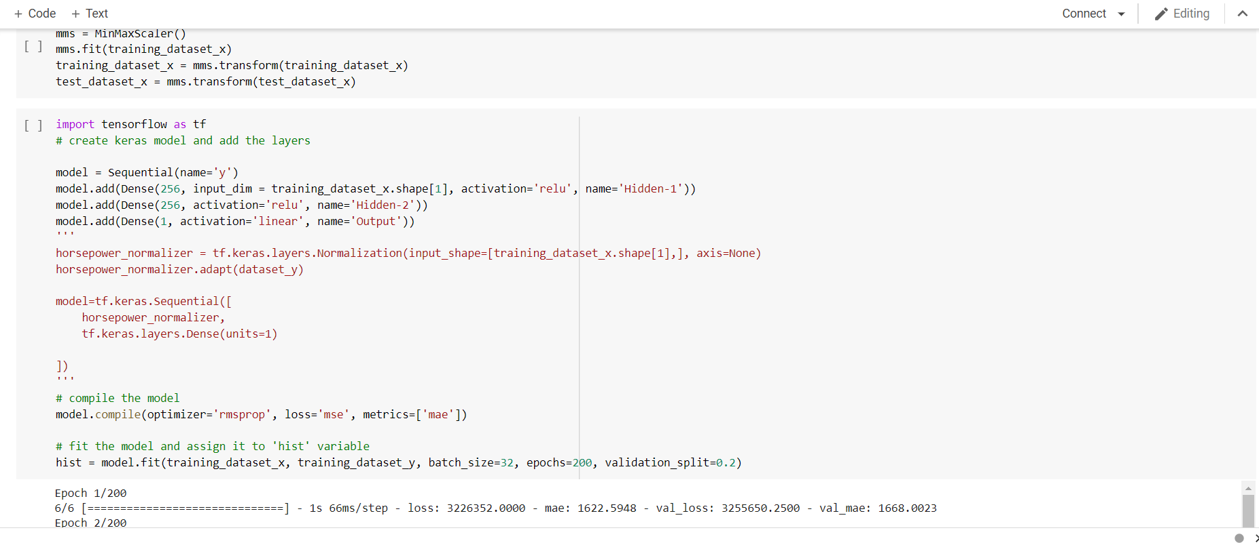
11 | Analisis data dan validasi model dengan data yang dikumpulkan |  | 8 | 7.00% |  |  |  |  |  |  | Tim PKM melakukan analisis data hasil short-circuit terhadap karakteristik variabel baterai lithium-ion Frecia: Mengorganisir data yang diambil Rafy: Memvalidasi kebenaran dan kelengkapan data yang diambil Ariel: Membandingkan data yang diambil dengan percobaan short circuit yang ada sebelumnya Rafly: Validasi data dengan simulasi Frecia: Mengorganisir data yang diambil Rafy: Memvalidasi kebenaran dan kelengkapan data yang diambil Ariel: Membandingkan data yang diambil dengan karakteristik baterai pada jurnal | Tim PKM melakukan analisis data hasil overdischarging terhadap karakteristik variabel baterai lithium-ion Frecia: Mengorganisir data yang diambil Rafy: Memvalidasi kebenaran dan kelengkapan data yang diambil Ariel: Membandingkan data yang diambil dengan karakteristik baterai pada jurnal Faris: Validasi data dengan simulasi | 1.75% | 1.75%
12 | Perancangan program prediksi thermal runaway |  | 8 | 7.00% |  |  |  |  |  |  |  | Melakukan training model dan testing. Proporsi yang diberikan adalah 80% training data dan 20% testing data untuk dataset yang dimiliki. Performasi ditinjau berdasarkan loss mean square error yang muncul. Saran: layer model ditambah dan dataset yang dikumpulkan perlu digenerate clone sehingga dapat digunakan pengolahan lebih baik. Kendala: Loss yang muncul masih tinggi | Tim mengimplementasikan algoritma ke raspberry pi untuk diintegrasikan dengan sensor-sensor lainnya untuk membentuk modul deteksi thermal runaway. Saran: Memperbaiki algoritma terlebih dahulu seblum diimplementasikan Kendala: Pengaplikasian hardware ketika performasi masih rendah dapat menyebabkan mis-interpretasi
13 | Pembuatan alat |  | 12 | 8.00% |  |  |  |  |  |  |  |  | 0.67% | Tim PKM mulai merangkai semua komponen yang ada pada alat. perangkaian ini berupa kegiatan menyolder, mengecek sambungan listrik, memastikan tiap komponen bekerja dnegan baik, mencoba model machine learning pada alat, dan menganalisis kekurangan dari model dan alat Saran: Pada minggu ini, tim perlu memanufaktur kotak alatnya juga Kendala: Sulitnya menentukan dimensi kotak dan alat sebelum perancangan selesai Frecia: Menyolder sambungan alat Ariel: Mengecek sambungan listrik Rafy: Memastikan tiap komponen bekerja dnegan baik Faris: Mencoba model machine learning pada alat Rafly: Menganalisis kekurangan dari model dan alat | Tim PKM melanjutkan perancangan alat yang dimulai minggu kemarin.Tim mulai memanufaktur kotak alat. Tim masih memiliki kendala dengan pengaplikasian model machine learning pada alat Saran: Pada minggu ini, koordinasi yang dilakukan untuk menyelesaikan modelnya kurang baik Kendala: Ketidakmampuan model untuk mencapai keakuratan output yang diinginkan Frecia: Mengukur dimensi kotak Ariel: Mencari tempat produksi kotak Rafy: Memastikan alat berfungsi dengan baik saat percobaan model Faris dan Rafly: Mengevaluasi kekurangan model pada alat | 0.67%
14 | Pengujian alat |  | 8 | 7.00% |  |  |  |  |  |  |  |  |  |  | Tim PKM memulai persiapan pengujian alat dan model pada rangkaian discharge baterai Frecia dan Ariel: Mempersiapkan kembali rangakaian percobaan discharge baterai Saran: Model prediktif seharusnya diselesaikan terlebih dahulu Kendala: Pada minggu ini, model masih belum mencapai target yang diinginkan, sehingga anggota lainnya belum bisa mulai membantu | Tim PKM menguji alat yang telah dirangkai pada rangkaian discharge baterai. Dalam minggu ini, tim PKM menghadapi beberapa kegagalan dalam menguji alat Frecia dan Ariel: Observasi kekurangan pada rangkaian discharge baterai Rafy: Observasi kekurangan pada rangkaian alat Faris dan Rafly: Observasi kekurangan pada cara kerja alat dalam pengambilan keputusan Saran: Tim perlu melakukan konsultasi saat menghadapi banyak kegagalan Kendala: Tim melalui banyak kegagalan, sehingga kesehatan baterai semakin berkurang saat percobaan | Tim PKM melakukan pengujian terakhir untuk menentukan performa alat Frecia dan Ariel: Observasi kekurangan pada rangkaian discharge baterai Rafy: Observasi kekurangan pada rangkaian alat Faris dan Rafly: Observasi kekurangan pada cara kerja alat dalam pengambilan keputusan Saran: Tim perlu belajar dari tiap kegagalan pengujian Kendala: Bahkan dengan penambahan hari pengujian capaian yang ditargetkan tidak tercapai
15 | Analisis kesesuaian hasil uji alat dengan target luaran |  | 8 | 7.00% |  |  |  |  |  |  |  |  |  |  |  |  | Tim melakukan monitoring terhadap baterai pack yang digunakan untuk discharge menggerakkan motor BLDC. Saran: Menggunakan skema short circuit ketika uji coba alat sehingga memunculkan termal runaway Kendala: Baterai yang dimonitor memiliki batasan kasus tidak mengalami thermal runaway karena ESC yang memiliki undervoltage protection circuit. Sehingga agak sulit menentukan keberhasilan alat secara penuh. | Tim melakukan check kesesuaian alat dan implementasinya di mobil Tim melakukan verifikasi hasil deteksi Saran: Target luaran prototipe dengan performasi yang tinggi Kendala: Kesesuaian hasil uji ketika tidak mengalami thermal runaway, secara umum dapat dilakukan. Namun memastikan hasil uji ketika thermal runaway tidak dapat dilakukan
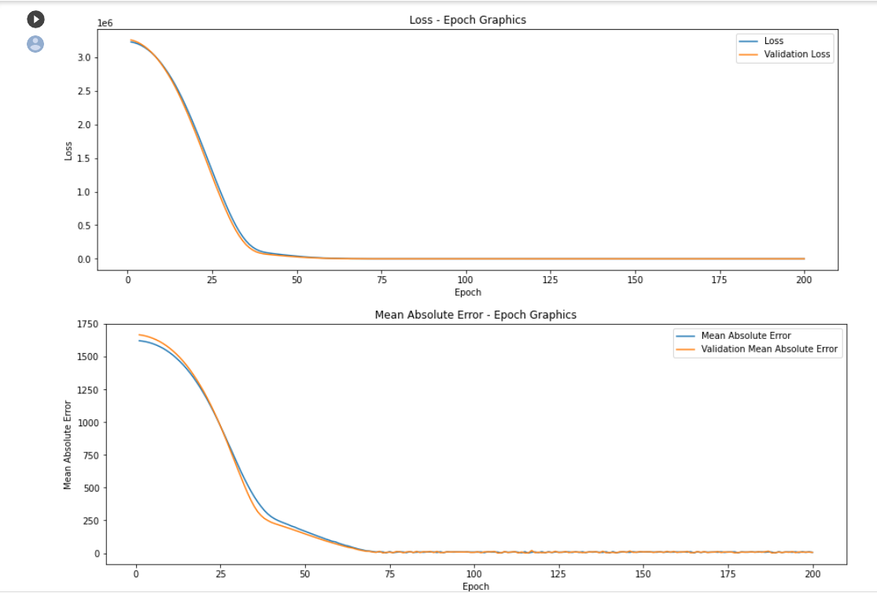
16 | Analisis keefektifan dalam peningkatan keamanan berkendara |  | 8 | 7.00% |  |  |  |  |  |  |  |  |  |  |  |  | Tim melakukan analisis performasi deteksi alat terhadap termal runaway Tim melakukan analisis efektifitas model yang telah dibuat Saran: Data hasil diambil di mobil listrik nyata sehingga analisis lebih akurat Kendala: Data yang diambil merupakan representasi mobil listrik, bukan mobil listrik secara sungguhan. Sehingga analisis yang dilakukan masih sempit | Tim melakukan analsisi kelayakan penerapan alat terhadap mobil listrik Saran: Melakukan analisis kelayakan berdasarkan standard yang ada dalam penerapan sistem mobil listrik Kendala: Analisis kelayakan masih berdasarkan performasi alat yang ada, sehingga tidak dapat secara luas dipakai.
17 | Pengumpulan dokumentasi peforma alat |  | 3 | 2.00% |  |  |  |  |  |  |  |  |  |  | 0.67% | 0.67% | 0.67%
18 | Penyusunan laporan kemajuan dan laporan akhir |  | 5 | 4.00% |  |  |  |  |  |  |  |  |  |  | 0.80% | 0.80% | 0.80% | 0.80% | 0.80%
19 | Penyusunan dokumen PKP2 |  | 3 | 3.00% |  |  |  |  |  |  |  |  |  |  |  |  |  |  | 1.00% | 1.00% | 1.00%
20 | Pembuatan artikel ilmiah |  | 4 | 3.00% |  |  |  |  |  |  |  |  |  |  |  |  |  | 0.75% | 0.75% | 1.50%
 |  |  | 120.00 | 100%
Progress Mingguan |  |  |  |  | 0.40% | 1.40% | 1.07% | 4.07% | 3.57% | 1.50% | 0.00% | 0.00% | 6.22% | 4.15% | 1.47% | 2.13% | 2.47% | 2.55% | 2.55% | 2.50% | 2.00%
Akumulasi Progress |  |  |  |  | 0.40% | 1.80% | 2.87% | 6.93% | 10.50% | 12.00% | 12.00% | 12.00% | 18.22% | 22.37% | 23.83% | 25.97% | 28.43% | 30.98% | 33.53% | 36.03% | 38.03%

Disetujui, |  |  | Dibuat
Dosen Pendamping |  |  | Ketua Tim

Dr. Ir. Purwadi Agus Darwito, M.Sc. |  |  | MUHAMMAD RAYHAN RAFY

NB :
1. | Baris (jumlah kegiatan) dapat ditambahkan sesuai dengan keperluan tim
2. | Total durasi dari seluruh kegiatan harus 137 hari
3. | Bobot disesuaikan masing-masing tim

 |  | Pembuatan Geometri
 |  | Simulasi Computational Fluid Dynamic
 |  | Meshing
 |  | Setup
 |  | Solutions
 |  | Result
 |  | Validasi Hasil Simulasi
 |  | Revisi Simulasi Computational Fluid Dynamic
 |  | Perhitungan Konsumsi Energi
 |  | Analisis Data dan Pembahasan
 |  | Penyusunan Laporan Kemajuan dan PPT PKP2

